Sheet1
World | 中文测试
32
35.5
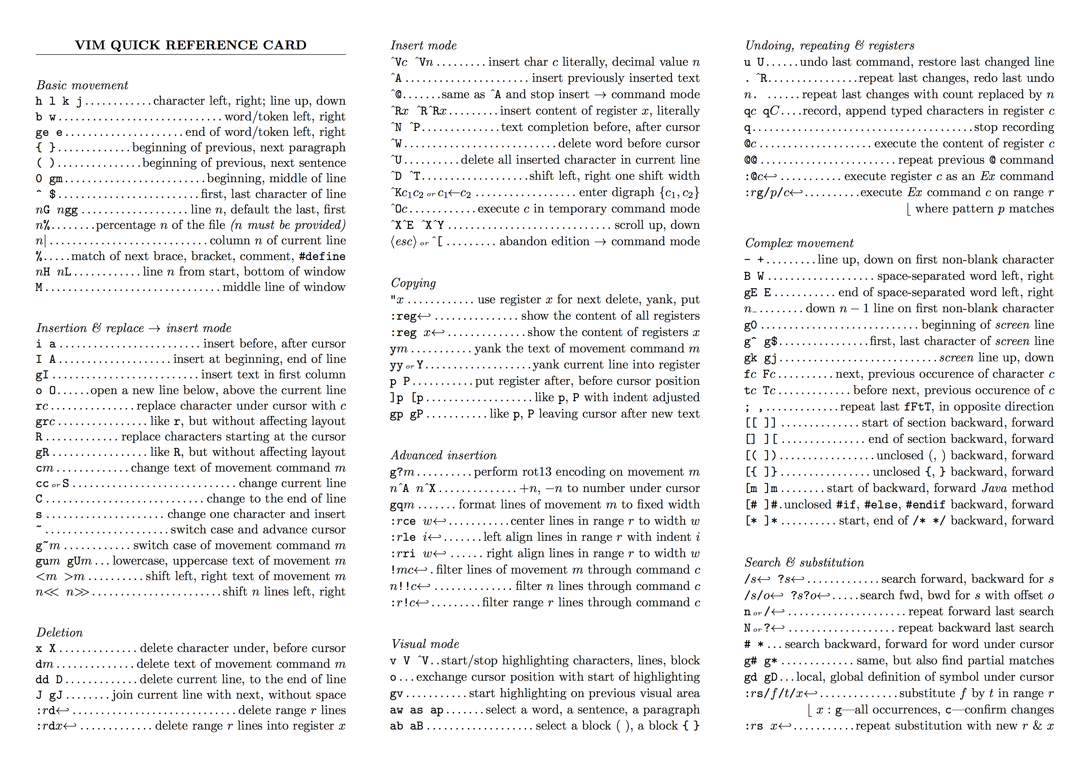

业务流量周报图表

